상품제안서
전자렌지 오븐용 핸디형 글라스 대용량 오븐밀폐락 선물세트 2500ml*2 | 상품코드: S47178

 |  |  |  |  |  |  | 02-713-8555 | www.synergygift.co.kr
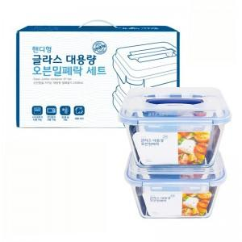

【상세/제작정보】

【인쇄/포장옵션】 | 스티커 / 포장지포장

【공급단가】 | 수량 | 30~ | 100~ | 300~ | 500~ | 1,000~
*VAT별도 | 단가 | 11,570원 | 11,300원 | 10,760원 | 10,230원 | 9,870원

【상품 URL】 | https://www.synergygift.co.kr:443/src/goods_detail.php?gdno=47178

